Global_2020_report
Total National Population (in billions) | Estimated World Population (in billions) | Total Urban Population (in billions) | Estimated World Urban Population (in billions) | Urban Share | World Percentage Difference | Urban Percentage Difference | Rural Share | Total Rural Population (in billions)
7786695107.8 | 7821000000 | 4375308462.5 | 4301550000 | 56.189543857 | 34304892.249 | 73758462.55 | 43.810456143 | 3411386645.2

 | wat_bas_n | wat_lim_n | wat_unimp_n | wat_sur_n | wat_bas_r | wat_lim_r | wat_unimp_r | wat_sur_r | wat_bas_u | wat_lim_u | wat_unimp_u | wat_sur_u
max | 100 | 37.42696287 | 33.53911377 | 30.36979308 | 100 | 42.16438068 | 51.21598167 | 40.51813242 | 100 | 34.27978009 | 19.83580681 | 6.362160532
min | 37.20241 | 0 | 0 | 0 | 21.98279234 | 0 | 0 | 0 | 49.66166495 | 0 | 0 | 0
mean | 89.864782531 | 3.8652653449 | 4.4180106537 | 1.9154885838 | 81.335918026 | 5.836562548 | 8.7322614844 | 4.2240396377 | 94.689839748 | 3.2818386538 | 1.7187852095 | 0.31311484428
median | 97.31323 | 0.4707829181 | 0.8536474704 | 0 | 90.731616825 | 1.8123308345 | 3.229749713 | 0.2196897375 | 98.10662849 | 0.5 | 0.3498740029 | 0
mode | 100 | 0 | 0 | 0 | 100 | 0 | 0 | 0 | 100 | 0 | 0 | 0
Q1 | 85.791 | 0 | 0.033906222645 | 0 | 64.825421095 | 0 | 0.15841091693 | 0 | 92.56287752 | 0 | 0 | 0
Q3 | 99.88353 | 4.8512191565 | 5.279309922 | 1.8783019933 | 99.119242488 | 8.5531751255 | 13.266339298 | 6.157471481 | 99.94941803 | 3.9663471835 | 2.0590013015 | 0.1597056849
IQR | 14.09253 | 4.8512191565 | 5.2454036994 | 1.8783019933 | 34.293821393 | 8.5531751255 | 13.107928381 | 6.157471481 | 7.38654051 | 3.9663471835 | 2.0590013015 | 0.1597056849
STD | 15.01609091 | 6.960846633 | 7.1744770362 | 3.9239739867 | 21.506637413 | 8.7047658464 | 11.828494342 | 6.847951395 | 8.0388616104 | 5.6350670497 | 3.23457032 | 0.86963164263

National Distribution of access to water per service level
 | At least basic | Limited | Unimproved | Surface water
1.350000024 | 99.70767665 | 0 | 0.2923233459 | 0
1.618000031 | 97.01087618 | 0 | 2.989123822 | 0
3.48300004 | 95.3089274 | 0 | 4.691072596 | 0
4.999000072 | 98.07748262 | 0 | 1.922517378 | 0
5.795000076 | 91.4 | 0 | 8.6 | 0
6.071000099 | 99.1 | 0 | 0.9 | 0
9.885 | 100 | 0 | 0 | 0
10.83399963 | 100 | 0 | 0 | 0
11.24600029 | 99.14328736 | 0 | 0.856712639 | 0
11.79199982 | 100 | 0 | 0 | 0
17.56399918 | 99.97161022 | 0 | 0.0283897827 | 0
18.09199905 | 99.6575455 | 0 | 0.3424544984 | 0
30.23699951 | 99.86438356 | 0 | 0.1356164384 | 0
33.69100189 | 100 | 0 | 0 | 0
33.93799973 | 100 | 0 | 0 | 0
38.13700104 | 100 | 0 | 0 | 0
38.659 | 99.99927139 | 0 | 0.0007286105507 | 0
39.24399948 | 100 | 0 | 0 | 0
48.86500168 | 100 | 0 | 0 | 0
55.1969986 | 99.77377166 | 0 | 0.2262283415 | 0
56.77199936 | 100.0000017 | 0 | 0 | 0
57.55699921 | 100 | 0 | 0 | 0
59.19400024 | 88.57204698 | 11.387979 | 0.03997402585 | 0
62.27299881 | 99.90314002 | 0 | 0.09685998294 | 0
77.26499939 | 100.0000037 | 0 | 0 | 0
85.03199768 | 99.075 | 0 | 0.925 | 0
104.4229965 | 98.71826738 | 0 | 1.281732624 | 0
105.6969986 | 98.73108083 | 0.8814972962 | 0.3874218777 | 0
119.4459991 | 77.97092085 | 4.076899625 | 17.95217953 | 0
168.7830048 | 99.6952 | 0 | 0.3048 | 0
183.6289978 | 96.88784457 | 1.815652166 | 1.296503269 | 0
198.4100037 | 91.83772455 | 6.520899952 | 1.418623428 | 0.2227520679
219.1609955 | 78.22645516 | 20.23798298 | 0.4435199284 | 1.09204193
272.8129883 | 96.37117971 | 0 | 3.628820295 | 0
280.9039917 | 100 | 0 | 0 | 0
285.4909973 | 99.30532057 | 0 | 0.6946794278 | 0
287.3710022 | 98.51445042 | 0.2676005761 | 1.217949005 | 0
298.6820068 | 93.78221635 | 0 | 6.217783652 | 0
307.1499939 | 91.23119075 | 1.06238505 | 0 | 7.706424202
341.25 | 99.99999721 | 0 | 2.794650015E-06 | 0
375.2650146 | 99.84197078 | 0 | 0.1580292158 | 0
397.6210022 | 98.40195463 | 1.249110629 | 0.3489347411 | 0
400.1270142 | 99.80312604 | 0 | 0.1968739613 | 0
437.4830017 | 99.9000368 | 0 | 0.09996320036 | 0
441.5390015 | 100.0000004 | 0 | 0 | 0
540.5419922 | 99.5444386 | 0.0480506913 | 0.407510705 | 0
555.9879761 | 88.76960642 | 7.904150846 | 3.209147716 | 0.1170950144
586.6339722 | 97.98963167 | 1.067246941 | 0.3793365073 | 0.563784884
625.9760132 | 99.87993254 | 0 | 0.1200674649 | 0
628.0620117 | 98.85691652 | 0.5454788204 | 0.592312011 | 0.005292650894
...

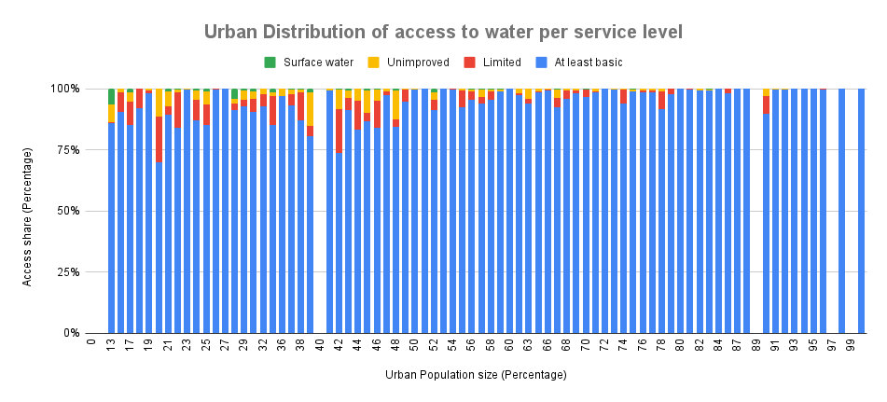

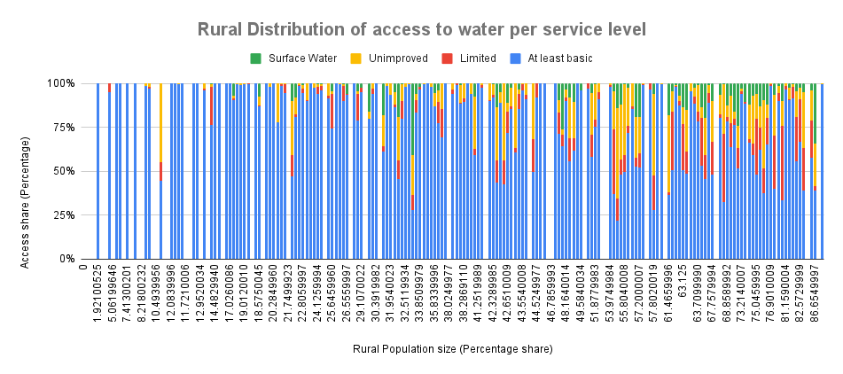

 |  |  |  |  |  |  |  | Key
income_group_conveted | SUM of National Population | AVERAGE of pop_u | AVERAGE of wat_bas_n | AVERAGE of wat_lim_n | AVERAGE of wat_unimp_n | AVERAGE of wat_sur_n |  | 0 = NAN
0 | 37264340.285 | 61.460499644 | 97.181466203 | 0.14821981432 | 2.386919485 | 0.32387942607 |  | 1 = Low income
1 | 590425162.07 | 36.044653379 | 62.819373562 | 16.548388209 | 15.210930835 | 5.4213073931 |  | 2 = Lower middle income
2 | 3399310231 | 48.789903512 | 82.210492881 | 5.6884250738 | 7.8981437859 | 4.285348813 |  | 3 = Upper middle income
3 | 2547619306.9 | 64.685695649 | 96.430471999 | 1.5611895535 | 1.4834060647 | 0.57265355519 |  | 4 = High income
4 | 1212076067.6 | 79.355457279 | 99.56019792 | 0.1769010855 | 0.24084589126 | 0.02205537705
Grand Total | 7786695107.8 | 61.887723292 | 89.864782531 | 3.8652653449 | 4.4180106537 | 1.9154885838

